상품제안서
로지텍 K780 무선 멀티 디바이스 키보드 | 상품코드: F14386

 |  |  |  |  |  |  | 02-412-0044 | www.easy1.co.kr
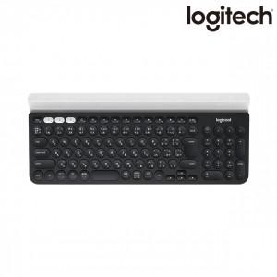

【상세/제작정보】

【인쇄/포장옵션】 | 레이저 / 포장지포장

【공급단가】 | 수량 | 20~ | 50~ | 100~ | 300~ | 500~
*VAT별도 | 단가 | 112,050원 | 107,900원 | 103,750원 | 99,600원 | 97,110원

【상품 URL】 | https://dev.easy1.co.kr:443/src/goods_detail.php?gdno=14386

